Sheet1
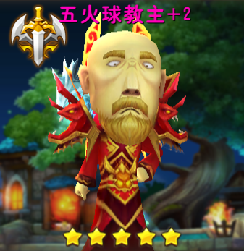
伙伴美术需求
 | 2015-6-29第一版伙伴模型需求
 |  | 伙伴制作规格与主角一致（参考文档《游戏角色美术规格说明》）
 |  | 第一版本制作以下23个伙伴，如下：
 |  |  | 1.哀木涕
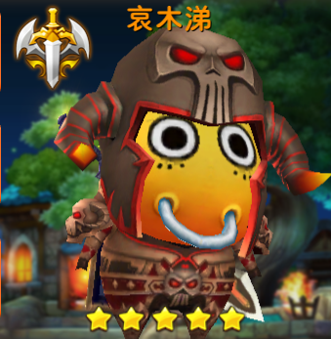

 |  |  | 2.桶牛
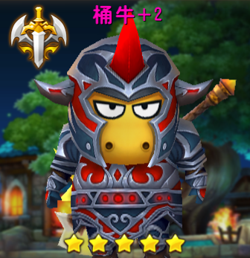

 |  |  | 3.地中海
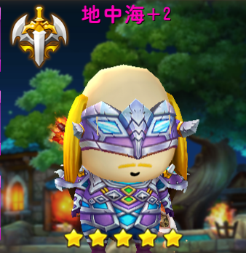

 |  |  | 4.会长
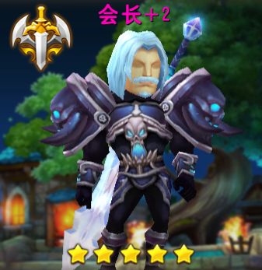

 |  |  | 5.暗夜男
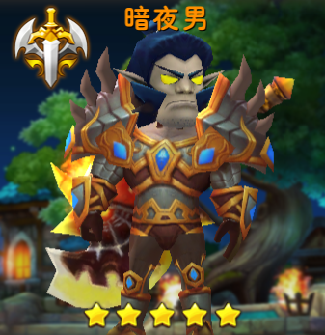

 |  |  | 6.傻馒
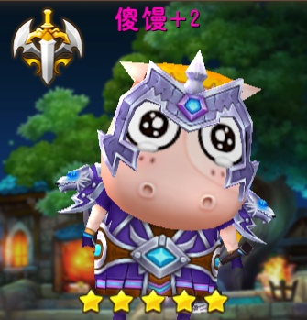

 |  |  | 7.娘子
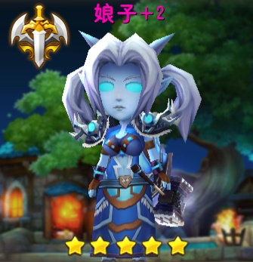

 |  |  | 8.神棍德
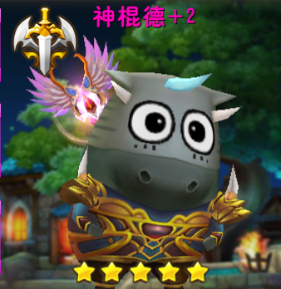

 |  |  | 9.沐丝
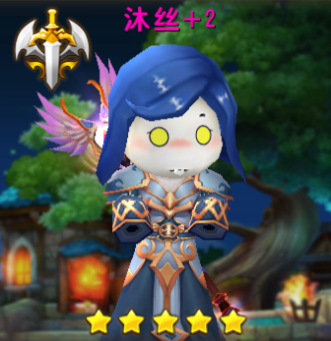

 |  |  | 10.发丝
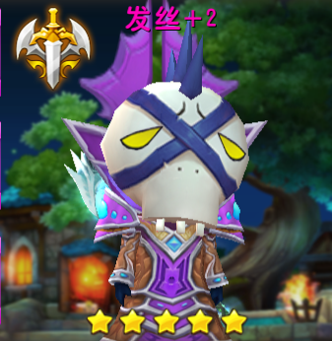

 |  |  | 11.方砖
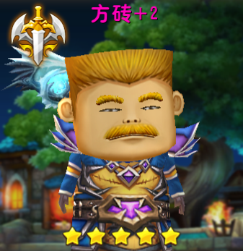

 |  |  | 12.血精灵
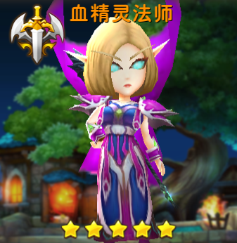

 |  |  | 13.大大姐
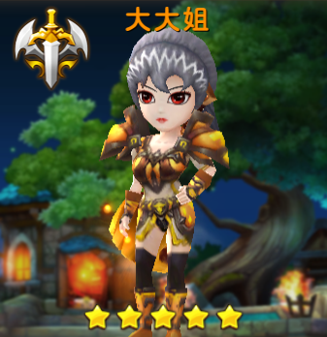

 |  |  | 14.大小姐
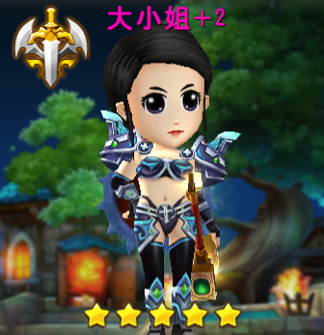

 |  |  | 15.野德新之助
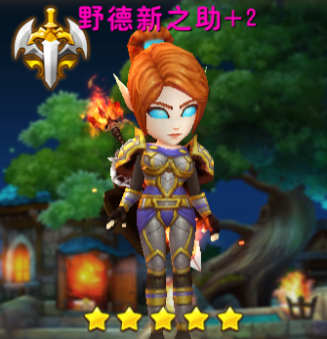

 |  |  | 16.呆贼
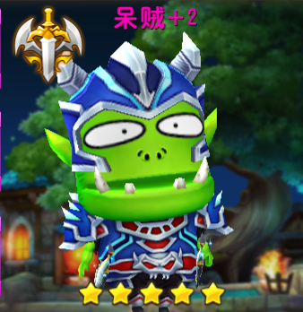

 |  |  | 17.女贼
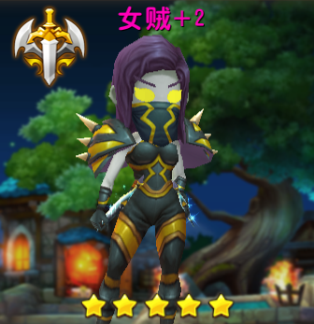

 |  |  | 18.劣人
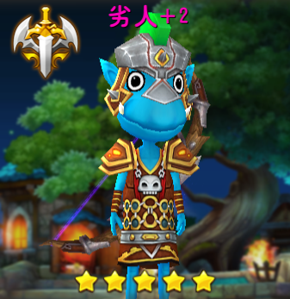

 |  |  | 19.美屡
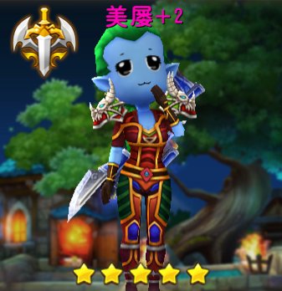

 |  |  | 20.术士大妈
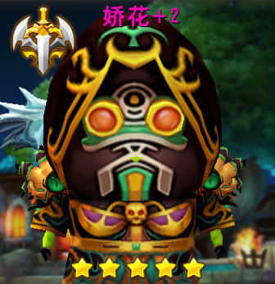

 |  |  | 21.沉鱼
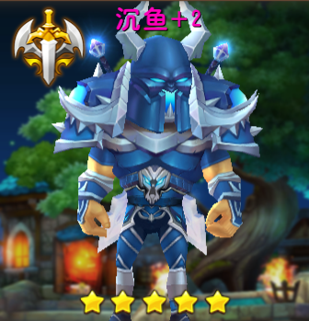

 |  |  | 22.落雁
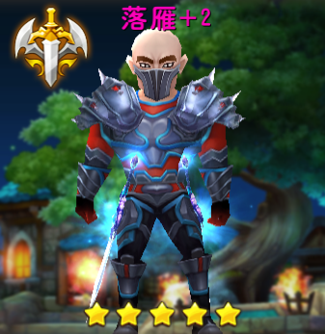

 |  |  | 23.五火球教主

